記載要領
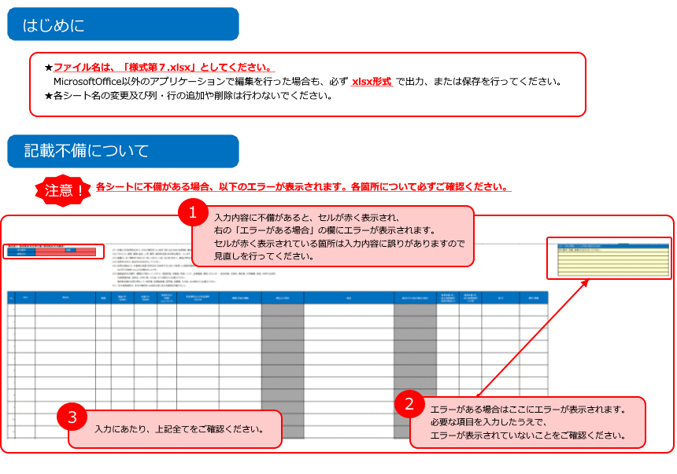

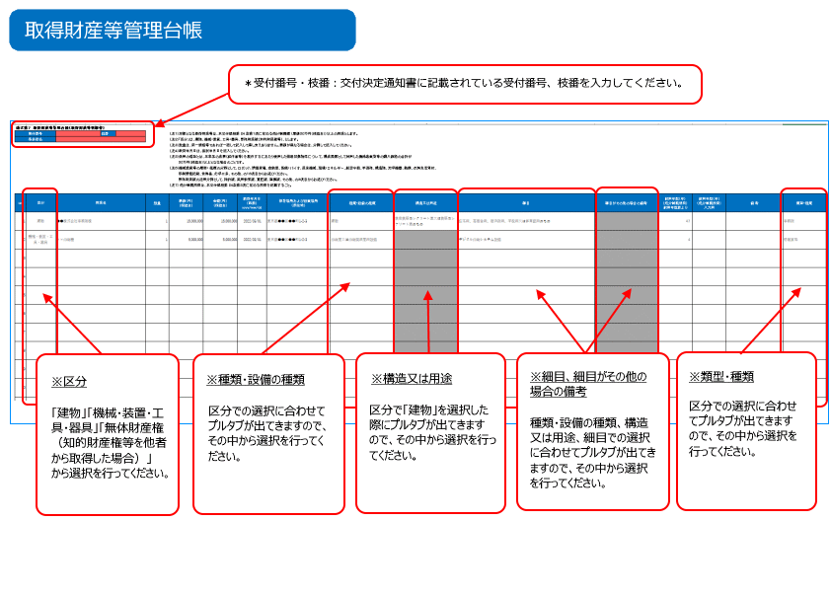

取得財産等管理台帳
各入力欄の背景色について
背景色：白×黒字 … 入力可 （任意）
背景色：白×灰色（太字） … 入力不可（応募時の値・自動算定個所）
背景色：灰色×黒字… 入力不可（自動算定個所）
背景色：黄色×黒字 … 入力可 （必須）
3 | 様式第７ 取得財産等管理台帳（取得財産等明細書） |  |  |  |  |  |  |  |  |  |  |  |  |  |  |  | エラーがある場合、ここに内容が表示されます。
 | 受付番号 |  | R2138U00509 | 枝番 | 000 |  | （注１）対象となる取得財産等は、本交付規程第 ２４ 条第１項に定める処分制限額 （単価５０万円（税抜き））以上の財産とします。 |  |  |  |  |  |  |  |  |  | 受付番号、枝番、事業者名を入力してください。
 | 事業者名 |  | 株式会社トモノカイ |  |  |  | （注２）「区分」は、建物、機械・装置・工具・器具、無体財産権（知的財産権等）、とします。 |  |  |  |  |  |  |  |  |  | 受付番号、枝番に不正な数値が入力されています。
 |  |  |  |  |  |  | （注３）数量は、同一規格等であれば一括して記入して差し支えありません。単価が異なる場合は、分割して記入してください。 |  |  |  |  |  |  |  |  |  | 数量は8桁以内の半角数字で入力してください。
 |  |  |  |  |  |  | （注４）取得年月日は、検収年月日を記入してください。 |  |  |  |  |  |  |  |  |  | 単価は12桁以内の半角数字で入力してください。
 |  |  |  |  |  |  | （注５）効用の増加とは、本事業の成果（試作品等）を製作するにあたり使用した補助対象物件について、構成要素として利用した機械装置費等の購入価格の合計が |  |  |  |  |  |  |  |  |  | 金額は12桁以内の半角数字で入力してください。
 |  |  |  |  |  |  | ５０万円（税抜き）以上となる場合のことです。 |  |  |  |  |  |  |  |  |  | 取得年月日は西暦/月/日（yyyy/mm/dd）で入力してください。
 |  |  |  |  |  |  | （注６）機械装置等の類型・ 種類の分野として、ロボット、情報家電、自動車、医療・バイオ、産業機械、環境・エネルギー、航空宇宙、半導体、構造物、光学機器、鉄鋼、衣料生活資材、 |  |  |  |  |  |  |  |  |  | 耐用年数は2桁以内の半角数字で入力してください。
 |  |  |  |  |  |  | 印刷情報記録、食料品、化学工業、その他、の１６項目からお選びください。
 |  |  |  |  |  |  | 無体財産権の類型・種類の分野として、特許権、実用新案権、意匠権、商標権、その他、の５項目からお選びください。
 |  |  |  |  |  |  | （注７） 処分制限期間は、本交付規程第 ２４条第２項に定める期間を記載すること。

 | No | 区分 | 財産名 |  |  | 数量 | 単価（円） （税抜き） | 金額（円） （税抜き） | 取得年月日 （西暦） yyyy/mm/dd | 保管場所および設置場所 （所在地） | 種類・設備の種類 | 構造又は用途 | 細目 | 耐用年数（年） （処分制限期間） 耐用年数表より | 備 考 | 類型・種類（注６）
 | 1 | 無体財産権（知的財産権等を他者から取得した場合） | 塾講師ステーション |  |  | 1 | 142,045,000 | 142,045,000 | 2024-05-31 | 東京都渋谷区渋谷二丁目12番24号東建・長井ビル5階 | ソフトウエア |  | その他のもの | 5 |  | その他 | FALSE
 | 2 |  |  |  |  |  |  |  |  |  |  |  |  |  |  |  | FALSE
 | 3 |  |  |  |  |  |  |  |  |  |  |  |  |  |  |  | FALSE
 | 4 |  |  |  |  |  |  |  |  |  |  |  |  |  |  |  | FALSE
 | 5 |  |  |  |  |  |  |  |  |  |  |  |  |  |  |  | FALSE
 | 6 |  |  |  |  |  |  |  |  |  |  |  |  |  |  |  | FALSE
 | 7 |  |  |  |  |  |  |  |  |  |  |  |  |  |  |  | FALSE
 | 8 |  |  |  |  |  |  |  |  |  |  |  |  |  |  |  | FALSE
 | 9 |  |  |  |  |  |  |  |  |  |  |  |  |  |  |  | FALSE
 | 10 |  |  |  |  |  |  |  |  |  |  |  |  |  |  |  | FALSE
 | 11 |  |  |  |  |  |  |  |  |  |  |  |  |  |  |  | FALSE
 | 12 |  |  |  |  |  |  |  |  |  |  |  |  |  |  |  | FALSE
 | 13 |  |  |  |  |  |  |  |  |  |  |  |  |  |  |  | FALSE
 | 14 |  |  |  |  |  |  |  |  |  |  |  |  |  |  |  | FALSE
 | 15 |  |  |  |  |  |  |  |  |  |  |  |  |  |  |  | FALSE
 | 16 |  |  |  |  |  |  |  |  |  |  |  |  |  |  |  | FALSE
 | 17 |  |  |  |  |  |  |  |  |  |  |  |  |  |  |  | FALSE
 | 18 |  |  |  |  |  |  |  |  |  |  |  |  |  |  |  | FALSE
 | 19 |  |  |  |  |  |  |  |  |  |  |  |  |  |  |  | FALSE
 | 20 |  |  |  |  |  |  |  |  |  |  |  |  |  |  |  | FALSE
 | 21 |  |  |  |  |  |  |  |  |  |  |  |  |  |  |  | FALSE
 | 22 |  |  |  |  |  |  |  |  |  |  |  |  |  |  |  | FALSE
 | 23 |  |  |  |  |  |  |  |  |  |  |  |  |  |  |  | FALSE
 | 24 |  |  |  |  |  |  |  |  |  |  |  |  |  |  |  | FALSE
 | 25 |  |  |  |  |  |  |  |  |  |  |  |  |  |  |  | FALSE
 | 26 |  |  |  |  |  |  |  |  |  |  |  |  |  |  |  | FALSE
 | 27 |  |  |  |  |  |  |  |  |  |  |  |  |  |  |  | FALSE
 | 28 |  |  |  |  |  |  |  |  |  |  |  |  |  |  |  | FALSE
 | 29 |  |  |  |  |  |  |  |  |  |  |  |  |  |  |  | FALSE
 | 30 |  |  |  |  |  |  |  |  |  |  |  |  |  |  |  | FALSE
 | 31 |  |  |  |  |  |  |  |  |  |  |  |  |  |  |  | FALSE
 | 32 |  |  |  |  |  |  |  |  |  |  |  |  |  |  |  | FALSE
 | 33 |  |  |  |  |  |  |  |  |  |  |  |  |  |  |  | FALSE
 | 34 |  |  |  |  |  |  |  |  |  |  |  |  |  |  |  | FALSE
 | 35 |  |  |  |  |  |  |  |  |  |  |  |  |  |  |  | FALSE
 | 36 |  |  |  |  |  |  |  |  |  |  |  |  |  |  |  | FALSE
 | 37 |  |  |  |  |  |  |  |  |  |  |  |  |  |  |  | FALSE
 | 38 |  |  |  |  |  |  |  |  |  |  |  |  |  |  |  | FALSE
 | 39 |  |  |  |  |  |  |  |  |  |  |  |  |  |  |  | FALSE
 | 40 |  |  |  |  |  |  |  |  |  |  |  |  |  |  |  | FALSE
 | 41 |  |  |  |  |  |  |  |  |  |  |  |  |  |  |  | FALSE
 | 42 |  |  |  |  |  |  |  |  |  |  |  |  |  |  |  | FALSE
 | 43 |  |  |  |  |  |  |  |  |  |  |  |  |  |  |  | FALSE
 | 44 |  |  |  |  |  |  |  |  |  |  |  |  |  |  |  | FALSE
 | 45 |  |  |  |  |  |  |  |  |  |  |  |  |  |  |  | FALSE
 | 46 |  |  |  |  |  |  |  |  |  |  |  |  |  |  |  | FALSE
 | 47 |  |  |  |  |  |  |  |  |  |  |  |  |  |  |  | FALSE
 | 48 |  |  |  |  |  |  |  |  |  |  |  |  |  |  |  | FALSE
 | 49 |  |  |  |  |  |  |  |  |  |  |  |  |  |  |  | FALSE
 | 50 |  |  |  |  |  |  |  |  |  |  |  |  |  |  |  | FALSE
 | 51 |  |  |  |  |  |  |  |  |  |  |  |  |  |  |  | FALSE
 | 52 |  |  |  |  |  |  |  |  |  |  |  |  |  |  |  | FALSE
 | 53 |  |  |  |  |  |  |  |  |  |  |  |  |  |  |  | FALSE
 | 54 |  |  |  |  |  |  |  |  |  |  |  |  |  |  |  | FALSE
 | 55 |  |  |  |  |  |  |  |  |  |  |  |  |  |  |  | FALSE
 | 56 |  |  |  |  |  |  |  |  |  |  |  |  |  |  |  | FALSE
 | 57 |  |  |  |  |  |  |  |  |  |  |  |  |  |  |  | FALSE
 | 58 |  |  |  |  |  |  |  |  |  |  |  |  |  |  |  | FALSE
 | 59 |  |  |  |  |  |  |  |  |  |  |  |  |  |  |  | FALSE
 | 60 |  |  |  |  |  |  |  |  |  |  |  |  |  |  |  | FALSE
 | 61 |  |  |  |  |  |  |  |  |  |  |  |  |  |  |  | FALSE
 | 62 |  |  |  |  |  |  |  |  |  |  |  |  |  |  |  | FALSE
 | 63 |  |  |  |  |  |  |  |  |  |  |  |  |  |  |  | FALSE
 | 64 |  |  |  |  |  |  |  |  |  |  |  |  |  |  |  | FALSE
 | 65 |  |  |  |  |  |  |  |  |  |  |  |  |  |  |  | FALSE
 | 66 |  |  |  |  |  |  |  |  |  |  |  |  |  |  |  | FALSE
 | 67 |  |  |  |  |  |  |  |  |  |  |  |  |  |  |  | FALSE
 | 68 |  |  |  |  |  |  |  |  |  |  |  |  |  |  |  | FALSE
 | 69 |  |  |  |  |  |  |  |  |  |  |  |  |  |  |  | FALSE
 | 70 |  |  |  |  |  |  |  |  |  |  |  |  |  |  |  | FALSE
 | 71 |  |  |  |  |  |  |  |  |  |  |  |  |  |  |  | FALSE
 | 72 |  |  |  |  |  |  |  |  |  |  |  |  |  |  |  | FALSE
 | 73 |  |  |  |  |  |  |  |  |  |  |  |  |  |  |  | FALSE
 | 74 |  |  |  |  |  |  |  |  |  |  |  |  |  |  |  | FALSE
 | 75 |  |  |  |  |  |  |  |  |  |  |  |  |  |  |  | FALSE
 | 76 |  |  |  |  |  |  |  |  |  |  |  |  |  |  |  | FALSE
 | 77 |  |  |  |  |  |  |  |  |  |  |  |  |  |  |  | FALSE
 | 78 |  |  |  |  |  |  |  |  |  |  |  |  |  |  |  | FALSE
 | 79 |  |  |  |  |  |  |  |  |  |  |  |  |  |  |  | FALSE
 | 80 |  |  |  |  |  |  |  |  |  |  |  |  |  |  |  | FALSE
 | 81 |  |  |  |  |  |  |  |  |  |  |  |  |  |  |  | FALSE
 | 82 |  |  |  |  |  |  |  |  |  |  |  |  |  |  |  | FALSE
 | 83 |  |  |  |  |  |  |  |  |  |  |  |  |  |  |  | FALSE
 | 84 |  |  |  |  |  |  |  |  |  |  |  |  |  |  |  | FALSE
 | 85 |  |  |  |  |  |  |  |  |  |  |  |  |  |  |  | FALSE
 | 86 |  |  |  |  |  |  |  |  |  |  |  |  |  |  |  | FALSE
 | 87 |  |  |  |  |  |  |  |  |  |  |  |  |  |  |  | FALSE
 | 88 |  |  |  |  |  |  |  |  |  |  |  |  |  |  |  | FALSE
 | 89 |  |  |  |  |  |  |  |  |  |  |  |  |  |  |  | FALSE
 | 90 |  |  |  |  |  |  |  |  |  |  |  |  |  |  |  | FALSE
 | 91 |  |  |  |  |  |  |  |  |  |  |  |  |  |  |  | FALSE
 | 92 |  |  |  |  |  |  |  |  |  |  |  |  |  |  |  | FALSE
 | 93 |  |  |  |  |  |  |  |  |  |  |  |  |  |  |  | FALSE
 | 94 |  |  |  |  |  |  |  |  |  |  |  |  |  |  |  | FALSE
 | 95 |  |  |  |  |  |  |  |  |  |  |  |  |  |  |  | FALSE
 | 96 |  |  |  |  |  |  |  |  |  |  |  |  |  |  |  | FALSE
 | 97 |  |  |  |  |  |  |  |  |  |  |  |  |  |  |  | FALSE
 | 98 |  |  |  |  |  |  |  |  |  |  |  |  |  |  |  | FALSE
 | 99 |  |  |  |  |  |  |  |  |  |  |  |  |  |  |  | FALSE

